【管理】グループ詳細_画面設計
プロジェクト名 |  |  |  | irihoshi写真サイト構築 |  |  |  |  | ファイル名 |  |  | 【管理】画面設計書_グループ詳細 |  |  |  | 作成日 |  | 2016-03-21 | 更新日 | 2016-04-11
 |  |  |  |  |  |  |  |  | 項目名 |  |  | 画面設計 |  |  |  | 作成者 |  | 星 | 更新者 | 星

 | ■画面イメージ（登録時）

3
1
 |  | グループ詳細
 |  |  |  |  |  |  |  |  |  |  |  |  |  |  |  |  | グループ一覧へ戻る

 |  |  | グループ名
2
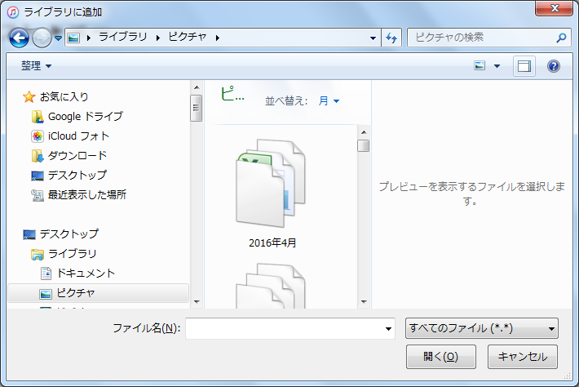
ボタンを押下するとポップアップを表示させる。
 |  |  | 公開日時
 |  |  |  |  |  |  |  | 2016-03
 |  |  |  |  |  | 1 | 2 | 3 | 4 | 5 | 6 | 7
 |  |  |  |  |  | 8 | 9 | 10 | 11 | 12 | 13 | 14
 |  |  |  |  |  | 15 | 16 | 17 | 18 | 19 | 20 | 21
 |  |  |  |  |  | 22 | 23 | 24 | 25 | 26 | 27 | 28
 |  |  |  |  |  | 29 | 30 | 31

6
写真を追加する

4
5
 |  |  | グループ写真一覧
 |  |  | No | タイトル |  |  |  |  |  |  |  |  |  | 編集
 |  |  | 1 | 初日の出_001 |  |  |  |  |  |  |  |  |  | 削除

7
登録

 | ■画面イメージ（更新時）

 |  | グループ詳細
 |  |  |  |  |  |  |  |  |  |  |  |  |  |  |  |  | グループ一覧へ戻る

 |  |  | グループ名 |  |  | 卒業旅行

 |  |  | 公開日時
 |  |  |  |  |  |  |  | 2016-09
 |  |  |  |  |  | 1 | 2 | 3 | 4 | 5 | 6 | 7
 |  |  |  |  |  | 8 | 9 | 10 | 11 | 12 | 13 | 14
 |  |  |  |  |  | 15 | 16 | 17 | 18 | 19 | 20 | 21
 |  |  |  |  |  | 22 | 23 | 24 | 25 | 26 | 27 | 28
 |  |  |  |  |  | 29 | 30 | 31

写真を追加する

 |  |  | グループ写真一覧
 |  |  |  | No | タイトル |  |  |  |  |  |  |  |  |  | 編集
 |  |  |  | 1 | 初日の出_001 |  |  |  |  |  |  |  |  |  | 削除
 |  |  |  | 1 | 初日の出_002 |  |  |  |  |  |  |  |  |  | 削除

8
9
更新
11111111111111111111111111111111111111111111111111111111
削除

 | ■画面項目
 | No |  | 項目名 |  |  |  |  | タイプ |  |  |  | 項目概要
 | 1 |  | グループ名 |  |  |  |  | テキストボックス |  |  |  | グループ名。
 | 2 |  | 公開日時 |  |  |  |  | テキストボックス |  |  |  | フロント表示の公開日時。
 | 3 |  | グループ一覧へ戻る |  |  |  |  | リンク |  |  |  | グループ一覧へ遷移を行う。
 | 4 |  | 写真一覧 |  |  |  |  | テキストボックス |  |  |  | 写真のタイトル。
 | 5 |  | 削除 |  |  |  |  | ボタン |  |  |  | グループに追加している写真を削除する。
 | 6 |  | 写真を追加する |  |  |  |  | ボタン |  |  |  | グループに写真を追加する。
 | 7 |  | 登録 |  |  |  |  | ボタン |  |  |  | 新規にグループを追加する。
 | 8 |  | 更新 |  |  |  |  | ボタン |  |  |  | グループの更新を行う。
 | 9 |  | 削除 |  |  |  |  | ボタン |  |  |  | グループの削除を行う。

 | ■入力チェック
 | No |  | 必須 |  | 桁数 | 英数 |  | フォーマット |  |  | 禁則文字 |  | 備考
 | 1 |  | ○ |  |  | ○
 | 2 |  | ○ |  |  |  |  | ○ |  |  |  |  | 桁数：10、フォーマット：yyyy-mm-dd

